変更要求仕様書
D-ADD 改修 2016
工数管理機能の要求仕様書 |  |  |  | 機能分類
 |  |  |  | Java ソース |  | HTML テンプレート
 | （□は仕様を表す） |  |  | moment.js | from-string-and-format.js | InspectProject_InspectProject.html | InspectProject_InspectProject.html
要求 | 01 | 月次、週次、日次別に、プロジェクト毎のTODO（作業実績）一覧とメンバー毎のTODO（作業実績）が見られ、作業実績の集計結果が見られ、集計結果を csv でダウンロードしたい。
 | 理由 | PL が作業の進捗や実績を確認するため。
 | 説明 | 元々の要求は「報告日のプロジェクト毎のTODO（作業実績）一覧とメンバー毎のTODO（作業実績）が見られるとよい」であるが、そのためには専用ビューが必要となるため、専用ビューの機能確定までの暫定対応として、要求をまとめなおした。 D-ADD の機能では、月次と日次の作業実績の集計結果ビューはすでに実装されており、週次ビューと csv ダウンロードの追加となる。
 | 要求 | 01-01 | プロジェクトから作業ログをCSV出力できるようにしてほしい。（工数管理の暫定対応）
 |  | 理由 | PLが作業の進捗や実績を確認し、特に遅れの原因を明確にしたいため。
 |  | 説明
 | □ | 01-01-01 | csv への出力項目は、プロジェクトID、プロジェクト名、ミッションID、ミッション名、タスクID、タスク名、TODO ID、TODO名、開始予定日（TODO）、終了予定日（TODO）、担当者（作業ログ）、作業開始日時（作業ログ）、作業終了日時（作業ログ）、種類（作業ログ）、内容（作業ログ）とする。 csv の並び順は、作業開始日時の昇順とする。 | ○
 | □ | 01-01-02 | csv ダウンロードは PMT ビューのプロジェクト表示エリアから操作できるようにする。 | ○ |  | ○
 | □ | 01-01-03 | 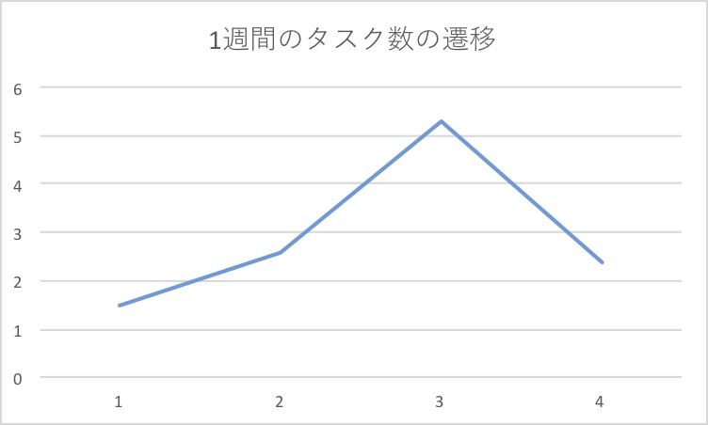 ダウンロードする csv のファイル名は、作業ログであることを示すワード、プロジェクトID、ダウンロードした日時を含める。 | ○
 | □ | 01-01-04 | csv ファイルの文字コードは Shift_JIS にする。 | ○
 | 要求 | 01-02 | 実績管理ビューの週次集計ビューが見られるようにしてほしい。
 |  | 理由 | OWP(Our Weekly Plan)という業務の進め方に沿って、1週間単位で目標を設定して作業を進めているため。
 |  | 説明
 | □ | 01-02-01 |  週次で集計する。 計算方法は下記の数式を利用する。 | ○ |  |  | ○
 | □ | 01-02-02 | 「今日（表示日）」を含む月曜始まりの 7 日間とする。 【説明】 週が月をまたぐ場合でも月末で区切らず、単純に（月～日）を集計する。 |  | ○
 | □ | 01-02-03 | 週次ビューを表示するリンクは、日次ビューと月次ビューの間に追加する。 |  |  |  | ○

Sheet1
1週間のタスク数の遷移
 | 表示例
1.5 | 例1 | 今日が 8/23 の場合 | < 2016-08-22 〜 2016-08-28 >
2.6 | 例2 | 今日が 9/1 の場合 | < 2016-08-29 〜 2016-09-04 >
5.3
2.4

